소매가격

 | 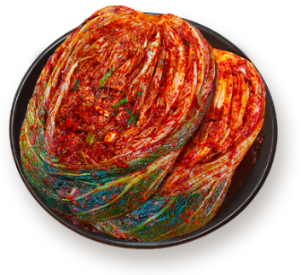 |  |  |  |  | 
대한김치는 방부제를 사용하지 않읍니다 Daehan Kimchi không sử dụng chất bảo quản |  |  |  |  |  | 소매가격표 / BẢNG GIÁ LẺ
 | 아삭하고 진한맛. Vị tươi ngon và dễ chịu sau khi muối
 | 익을수록 시원한 감칠맛. Dư vị đọng lại cay cay và tinh khiết
 | 누구나 즐겨먹는 대한김치 입니다 Vị vừa phải và không mặn
1. 소매가격 리스트 Bảng giá sản phẩm
세금 10% 미포함된 가격입니다 Bảng giá chưa bao gồm 10% VAT

NO STT | 상품 품목 TÊN HÀNG |  |  | 규격 QUY CÁCH | 단위 ĐƠN VỊ | 가격 ĐƠN GIÁ (VND) | 비고 GHI CHÚ
1 | 맛김치/Kimchi cải thảo cắt |  |  | 1kg/túi (포장) | kg | 80,000 | 소매판매 는 포장 단위가 1kg입니다/ KIM CHI ĐƯỢC ĐÓNG GÓI 1KG/TÚI TẠI XƯỞNG. **** Kimchi chua (kimchi dùng để nấu canh)
2 | 포기김치/Kimchi cải thảo bẹ |  |  |  | kg | 80,000
3 | 신김치/Kimchi chua |  |  |  | kg | 80,000
4 | 실비김치(매운김치)/ kimchi sieu cay |  |  |  | kg | 130,000
5 | 열무김치/Kimchi cải ngọt |  |  |  | kg | 100,000
6 | 오이소박이/Kimchi dưa leo |  |  |  | kg | 110,000
7 | 갓김치/Kimchi cải bẹ xanh |  |  |  | kg | 110,000
8 | 총각김치/Kimchi củ cải nhỏ |  |  |  | kg | 120,000
9 | 쪽파김치/Kimchi hành lá |  |  |  | kg | 110,000
10 | 대파김치/Kimchi hành baro |  |  |  | kg | 120,000
11 | 깻잎김치/Kimchi lá mè |  |  |  | kg | 160,000
12 | 깍두기/ kimchi Củ cải cắt nhỏ |  |  |  | kg | 100,000
13 | 석박지/ kimchi Củ cải cắt miếng |  |  |  | kg | 100,000
14 | 얼갈이김치 / kimchi cải thảo non |  |  |  | kg | 120,000
2. 배송관련 안내사항 Thông tin vận chuyển
지역/khu vực |  | 내용/ Nội dung
하노이시내 TP Ha Noi |  | 10kg 이상 주문시 무료배송/ Miễn phí vận chuyển cho đơn hàng trên 10kg (Nội Thành) 10kg 미만 (배송비, 그랩비용) 고객부담/ Đơn hàng dưới 10kg quý khách tự chịu phí
* 계좌번호( SỐ TÀI KHOẢN ) SHINHAN BANK(신한은행) 700004461261 / KIM YONG JIN

3. 전화번호 / Số ĐT |  |  | (Korean) 070 211 6617 (Việt Nam) 034 947 5948
4. 회사 영업시간/TG làm việc |  |  | ★ 오전/Sáng: 8:00 ~ 오후/Chiều 17:30
 |  |  | ★ 매주 일요일은 쉽니다/ Chủ nhật nghỉ
5. 주소/Địa chỉ: #3,Xa Vinh Ngoc,Huyen Dong Anh,Thanh pho Ha Noi

